7_9
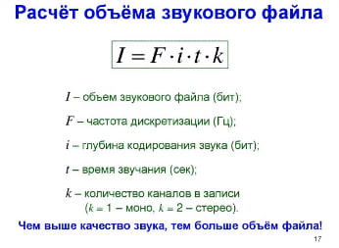

V файла = | кан*дискр*глубина звука * время |  | 24 | мбайт
 | 1*F*i*t

V н. файла = | 2*F/1.5*4i
 | 5.3333333333 | раз |  |  | 128 | мбайт

7_11
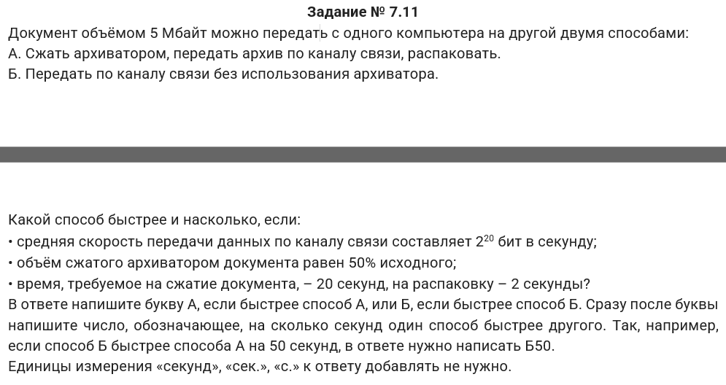

 | А)
 |  |  |  | t = | 20 | секунд

 | Общее время = |  | 42 |  | (сек)

 | Б)

Общее время = | t = | 40 |  | (сек)

ОТВЕТ: Б2

